Hoja1
 | Metodo Secante

 | Ejemplo 1 | f(x) =x^3 - 2x -5 | iter | Xi | X0 | f(Xi) | f(X0) | X i+1 | Error f(Xa)
 |  |  | 1 | 6 | 4 | 199.000000 | 51 | 3.3108108108 | -0.008122449
Graficar |  |  | 2 | 3.3108108108 | 6 | 24.669726 | 199 | 2.9302598109 | -0.001298694
 | x | f(x) | 3 | 2.9302598109 | 3.3108108108 | 14.299929 | 24.66972588 | 2.4054807207 | -0.002181598
 | -1 | -4 | 4 | 2.4054807207 | 2.9302598109 | 4.107962 | 14.299929323 | 2.1939639071 | -0.000964085
 | -0.7 | -3.943 | 5 | 2.1939639071 | 2.4054807207 | 1.172668 | 4.1079618524 | 2.1094615986 | -0.000400587
 | -0.4 | -4.264 | 6 | 2.1094615986 | 2.1939639071 | 0.167819 | 1.1726683641 | 2.0953489836 | -0.000067352
 | -0.1 | -4.801 | 7 | 2.0953489836 | 2.1094615986 | 0.008905 | 0.16781858739 | 2.0945581336 | -0.000003776
 | 0.2 | -5.392 | 8
 | 0.5 | -5.875 | 9
 | 0.8 | -6.088 | 10
 | 1.1 | -5.869 | 11
 | 1.4 | -5.056 | 12
 | 1.7 | -3.487 | 13
 | 2 | -1
 | 2.3 | 2.567
 | 2.6 | 7.376
 | 2.9 | 13.589
 | 3.2 | 21.368
 | 3.5 | 30.875
 | 3.8 | 42.272
 | 4.1 | 55.721
 | 4.4 | 71.384
 | 4.7 | 89.423
 | 5 | 110
 | 5.3 | 133.277
 | 5.6 | 159.416
 | 5.9 | 188.579
 | 6.2 | 220.928
 | 6.5 | 256.625
 | 6.8 | 295.832
 | 7.1 | 338.711
 | 7.4 | 385.424
 | 7.7 | 436.133
 | 8 | 491
 | 8.3 | 550.187
 | 8.6 | 613.856
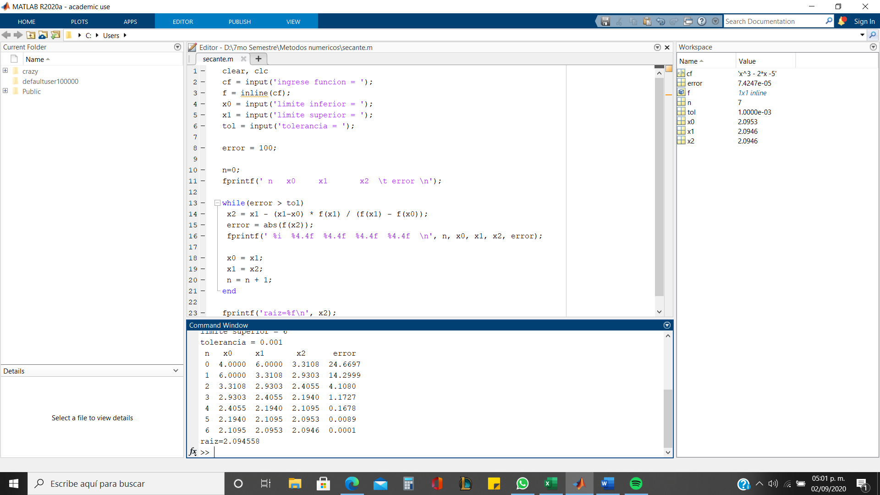
 | 8.9 | 682.169
 | 9.2 | 755.288
 | 9.5 | 833.375
 | 9.8 | 916.592
 | 10.1 | 1005.101
 | 10.4 | 1099.064
 | 10.7 | 1198.643
 | 11 | 1304
 | 11.3 | 1415.297
 | 11.6 | 1532.696
 | 11.9 | 1656.359

